工作表1
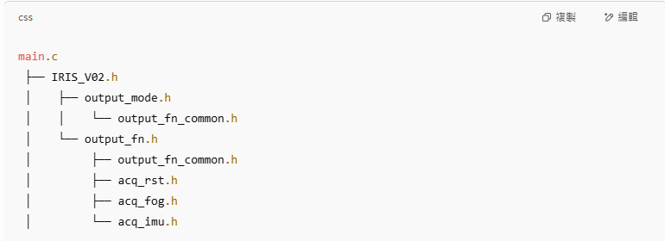
while() | 引數 | 結構體 | 描述 |  | 函數指標
 | my_cmd | cmd_ctrl_t | 為一個接收管理rx cmd 的結構，定義在 common.h | output_fn | typedef void (*fn_ptr) (cmd_ctrl_t*, my_sensor_t, fog_parameter_t); | 宣告在common.h
output_mode_setting(&my_cmd, &output_fn, &auto_rst); | sensor_data | my_sensor_t | 為負責管理所有sensor 資料的結構，放在 common.h
 | fog_params | fog_parameter_t | 負責存放FOG相關的控制與校正參數，放在memory_manage.h
output_fn(&my_cmd, sensor_data, fog_params); | auto_rst | auto_rst_t | 管理auto reset 所需資訊結構體，放在common.h

